画面フロー
アプリ基本設計書 |  |  |  | 担当者 | きらぼし |  | 確認日

 |  |  |  |  | DNX | 武山 | 確認日 | 2021-04-28

画面コード | C0582M00 | フロー名 | 環境設定/その他/お客さまアンケート

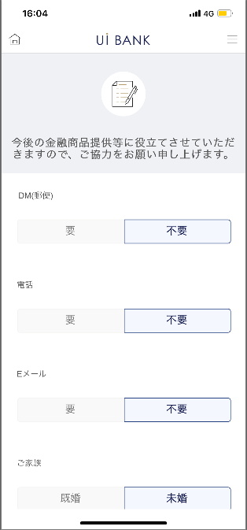 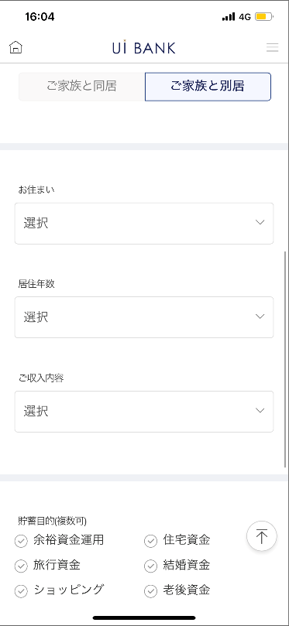 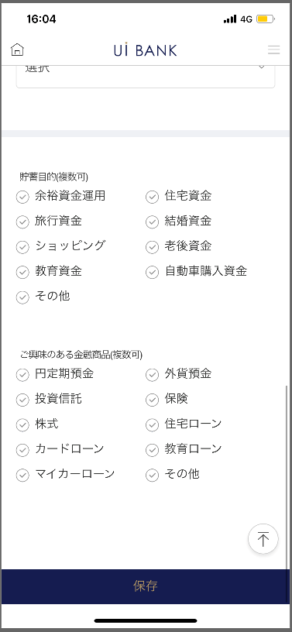

☆

補足説明：
☆：UI銀行様のロゴ挿入に影響し表題のタイトルにロゴが挿入されています。 最新版のものではデザインの関係上「お客さまアンケート」とタイトル表記しております。 希望の文言等ございましたらご相談いただけますと幸いです。

C0582M00_画面レイアウト
アプリ基本設計書 |  |  |  |  |  |  |  |  | 担当者 | きらぼし |  |  | 確認日

 |  |  |  |  |  |  |  |  |  | DNX | 武山 |  | 確認日 | 2021-04-28

要件充足表No. | 43 | カテゴリ | App PKG | Lvel 1 | Lvel 2 | Lvel 3 |  | Lvel 4 | Lvel 5
 |  |  |  | モバイルアプリ | 基本機能 | MENU

要件充足表No. | 6 | カテゴリ | AITHERPKG | Lvel 1 | Lvel 2 | Lvel 3 |  | Lvel 4 | Lvel 5
 |  |  |  | 預金 | 共通 | 住所変更

画面コード | C0582M00 | 画面名 | 環境設定/その他/お客さまアンケート

画面レイアウト： |  |  |  |  |  |  | 画面説明：

 |  |  |  |  |  |  | - 顧客にアンケートが可能。結果はアイテル(0001画面）に格納。

2
1
3
4
5
6
7
8
9
10
11
12

 |  |  |  |  |  |  | 項目説明

 |  |  |  |  |  |  | 項番 | 操作 | 選択肢/入力内容 |  |  | 備考 |  | AiTHERとの連携 (参照元データ)

 |  |  |  |  |  |  | 1 | － | 常時表示 |  |  | - |  | -
 |  |  |  |  |  |  | 2 | クリック | 要/不要 |  |  | - |  | -
 |  |  |  |  |  |  | 3 | クリック | 要/不要 |  |  | - |  | -
 |  |  |  |  |  |  | 4 | クリック | 要/不要 |  |  | - |  | -
 |  |  |  |  |  |  | 5 | クリック | 既婚/未婚 |  |  | - |  | -
 |  |  |  |  |  |  | 6 | クリック | ご家族と同居/ご家族と別居 |  |  | - |  | -
 |  |  |  |  |  |  | 7 | プルダウン | ご本人持家（戸建、一軒家）/ご本人持家（マンション）/賃貸/公団・公営住宅/社宅・寮/ご本人持家/その他 |  |  | その他を選択すると文字入力必須 |  | -
 |  |  |  |  |  |  | 8 | プルダウン | 1年未満/5年未満/10年未満/10年以上 |  |  | - |  | -
 |  |  |  |  |  |  | 9 | プルダウン | 給与収入/不動産収入/年金/その他 |  |  | - |  | -
 |  |  |  |  |  |  | 10 | クリック | 余裕資金運用/住宅資金/旅行資金/結婚資金/ショッピング/老後資金/教育資金/自動車購入資金/その他 |  |  | その他を選択すると文字入力必須 |  | -
 |  |  |  |  |  |  | 11 | クリック | 円定期預金/外貨預金/投資信託/保険/株式/住宅ローン/カードローン/教育ローン/マイカーローン/その他 |  |  | その他を選択すると文字入力必須 |  | -
 |  |  |  |  |  |  | 12 | クリック | - |  |  | 情報を保存し、現画面上部に遷移 |  | -
 |  |  |  |  |  |  | 13
 |  |  |  |  |  |  | 14
 |  |  |  |  |  |  | 15
 |  |  |  |  |  |  | きらぼし様コメント & デザイン変更コメント(要件定義書参照) |  |  |  |  |  |  | 対応確認
 |  |  |  |  |  |  | No. | 内容
 |  |  |  |  |  |  | 1 | 保存 のフォントを大きくしたい。 |  |  |  |  |  | 対応済
 |  |  |  |  |  |  | 2
 |  |  |  |  |  |  | 3
 |  |  |  |  |  |  | 4
 |  |  |  |  |  |  | 5
 |  |  |  |  |  |  | 6
 |  |  |  |  |  |  | 7
 |  |  |  |  |  |  | 8
 |  |  |  |  |  |  | 9
 |  |  |  |  |  |  | 10

